EX_48
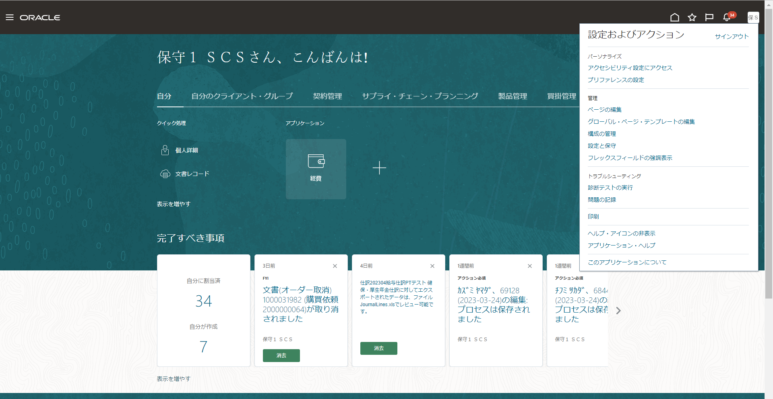
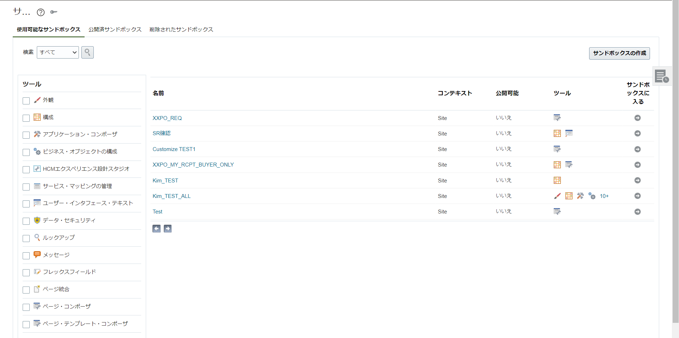
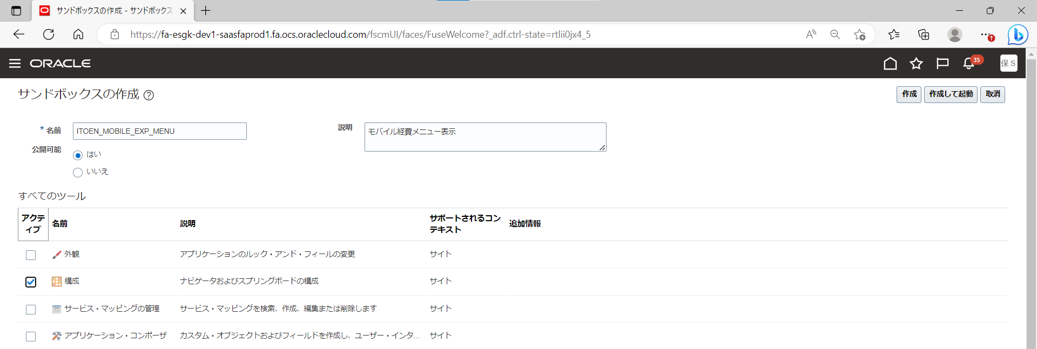
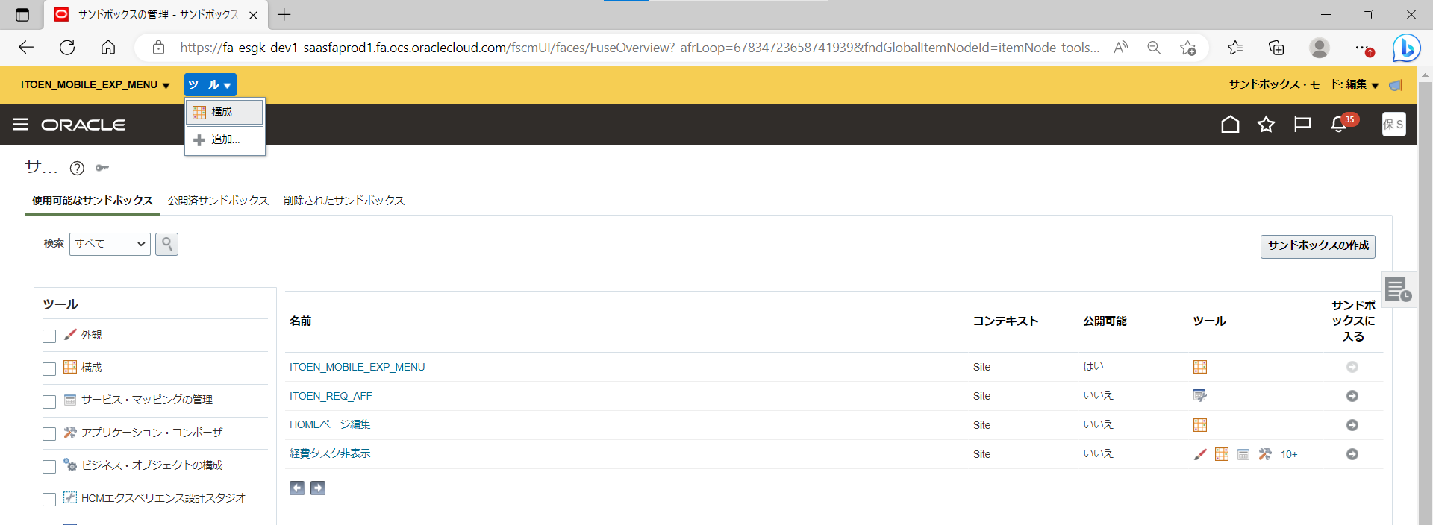
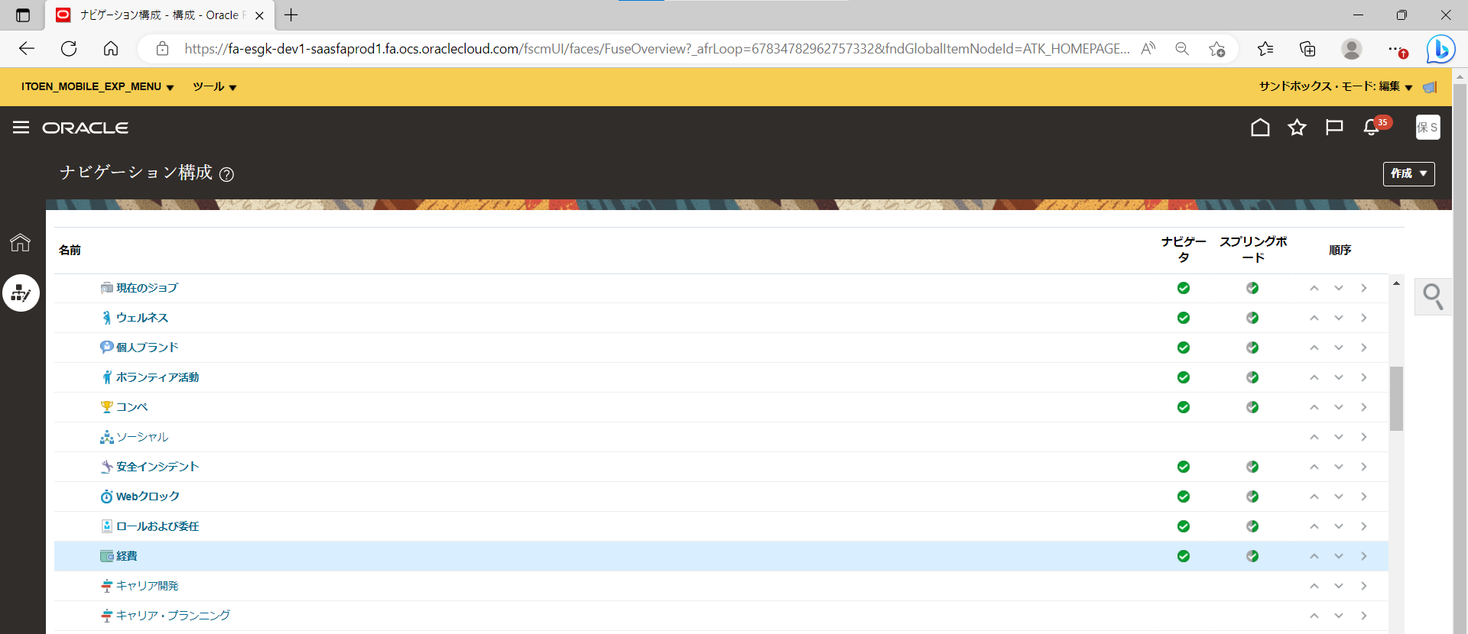
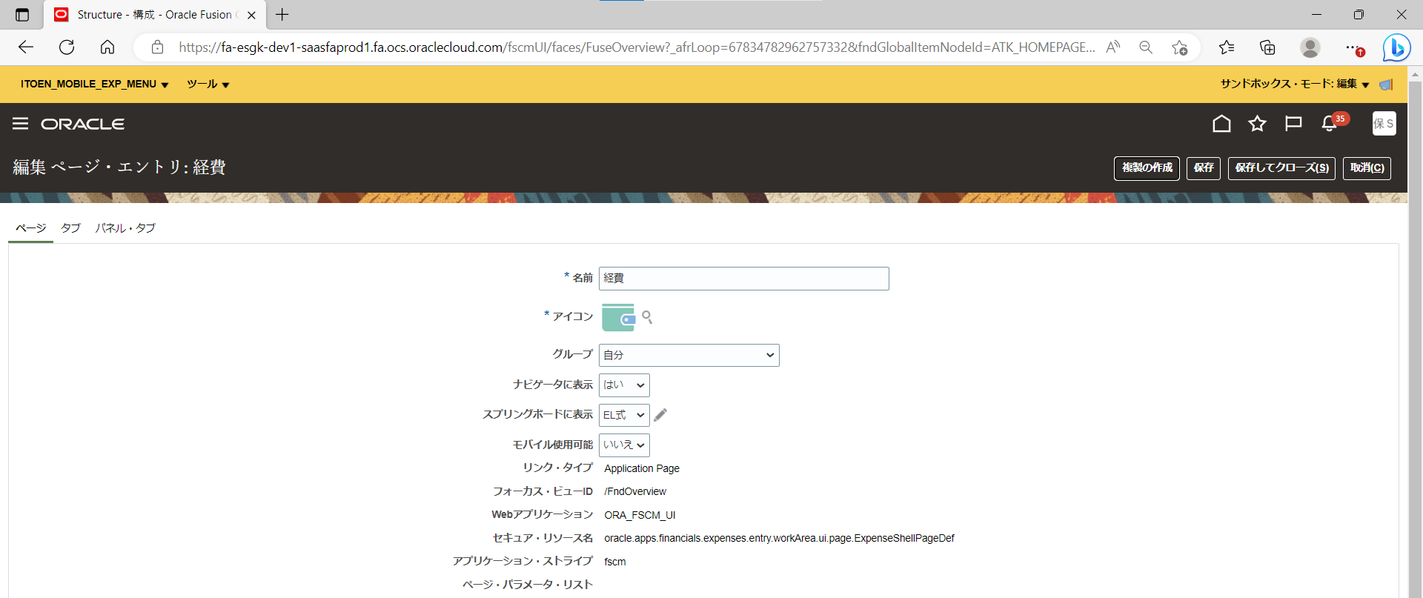
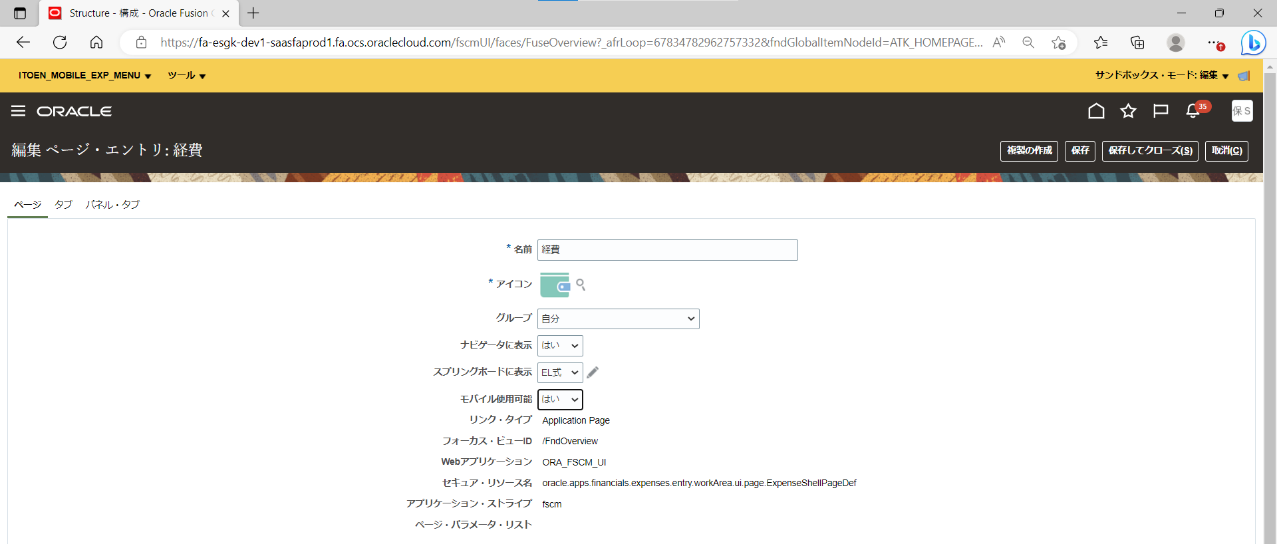
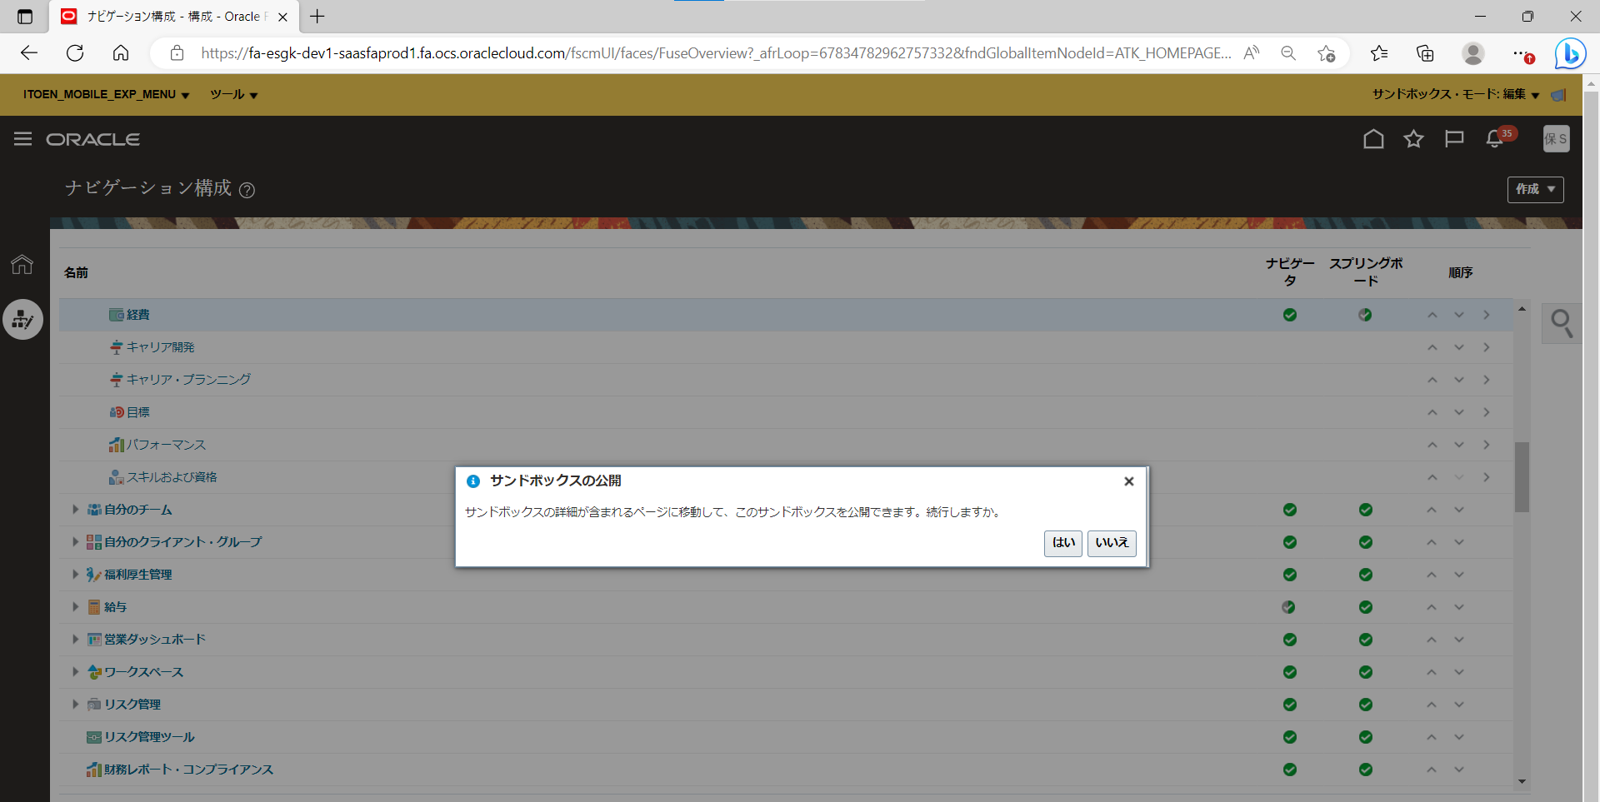
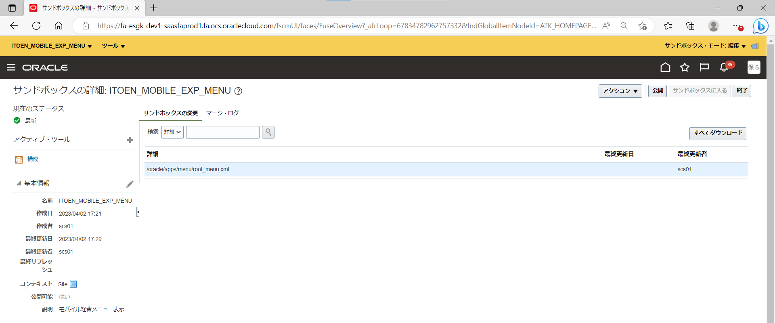
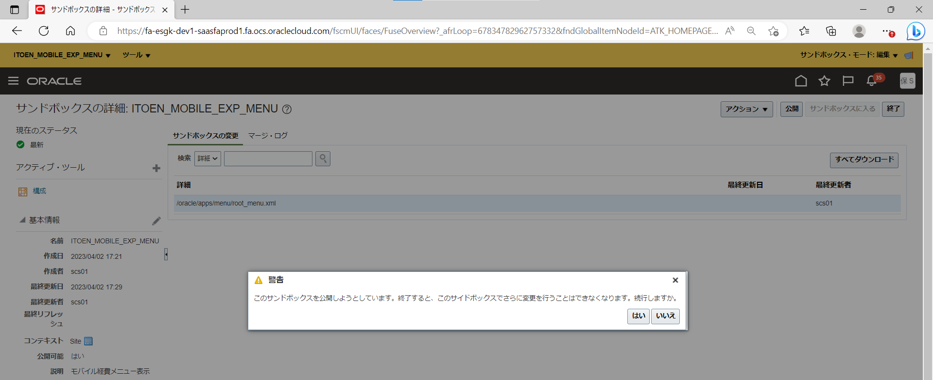
目次
タスク名
サンドボックスの作成

ユーザー＞ページの編集
「サンドボックスのアクティブ化」ボタンをクリック
画面右上の「サンドボックスの作成」ボタンをクリック

名前 | 公開可能 | 説明
ITOEN_MOBILE_EXP_MENU | はい | モバイル「経費メニュー」の表示

すべてのツール
アクティブ | 名前 | 説明 | サポート・コンテキスト | 追加情報
Yes | 構成 | ナビゲーターおよびスプリングボードの構成 | サイト | -

画面右上の「作成して起動」ボタンをクリック

※サンドボックスが有効になると、ページ上部にヘッダが表示される。左上には設定した名前が表示される。
※参考手順
Expense task is missing from mobile browser ( Doc ID 2757103.1 )

※以下、動作検証

